操作說明
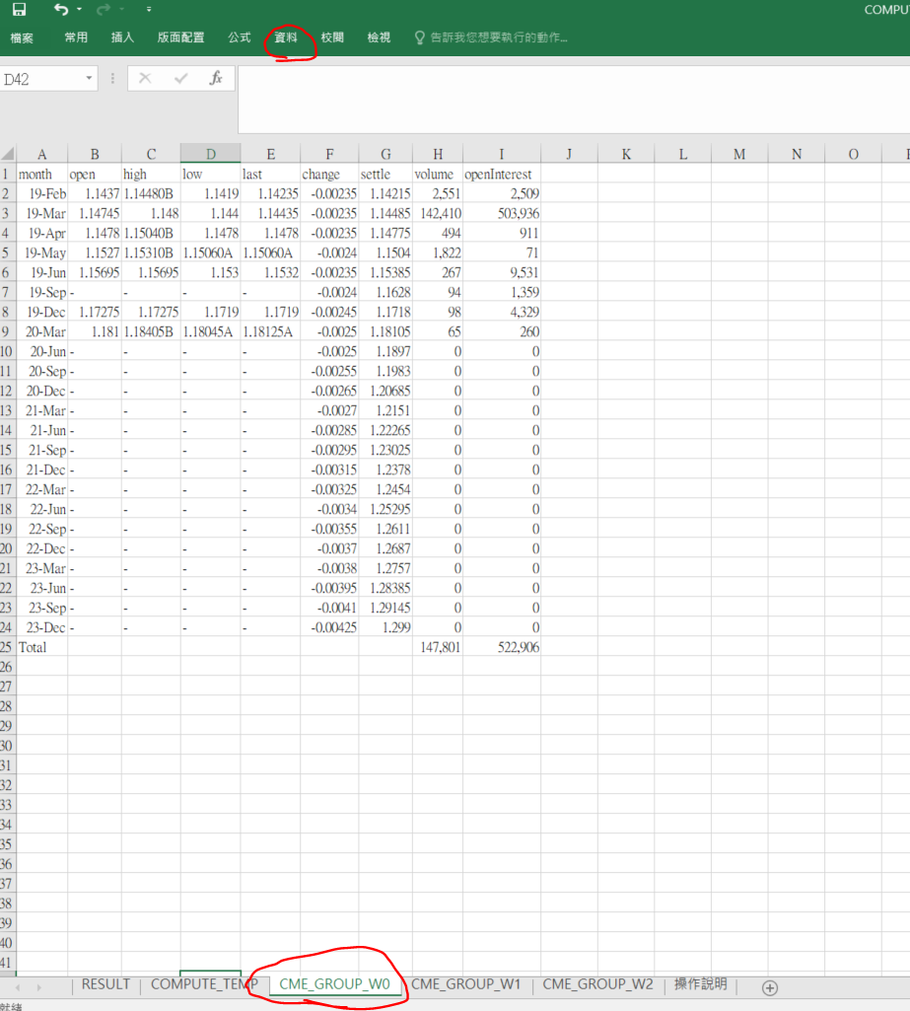
重新取得最近3日的資料: 1.資料-->從文字檔(先清資料)->選擇檔案(CME_GROUP_W0) ->勾選我的資料有標題->逗號分隔->完成 2.資料-->從文字檔(先清資料)->選擇檔案(CME_GROUP_W1) ->勾選我的資料有標題->逗號分隔->完成 3.資料-->從文字檔(先清資料)->選擇檔案(CME_GROUP_W2) ->勾選我的資料有標題->逗號分隔->完成

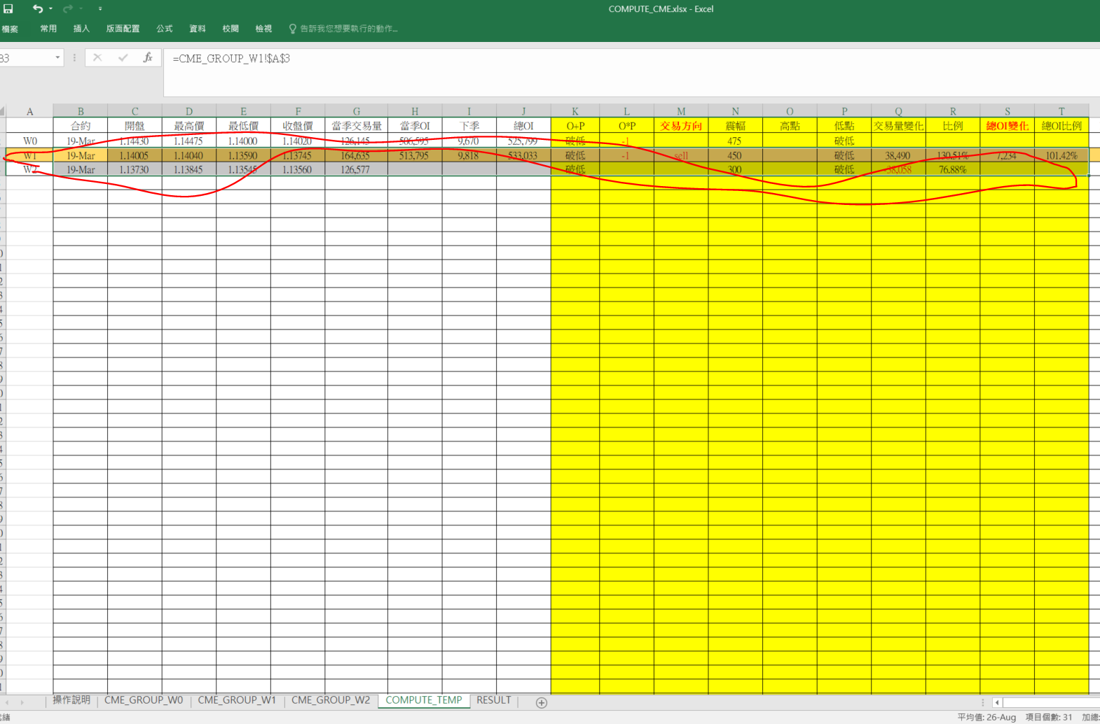
2.複製最近2日的資料 (W1 W2 )

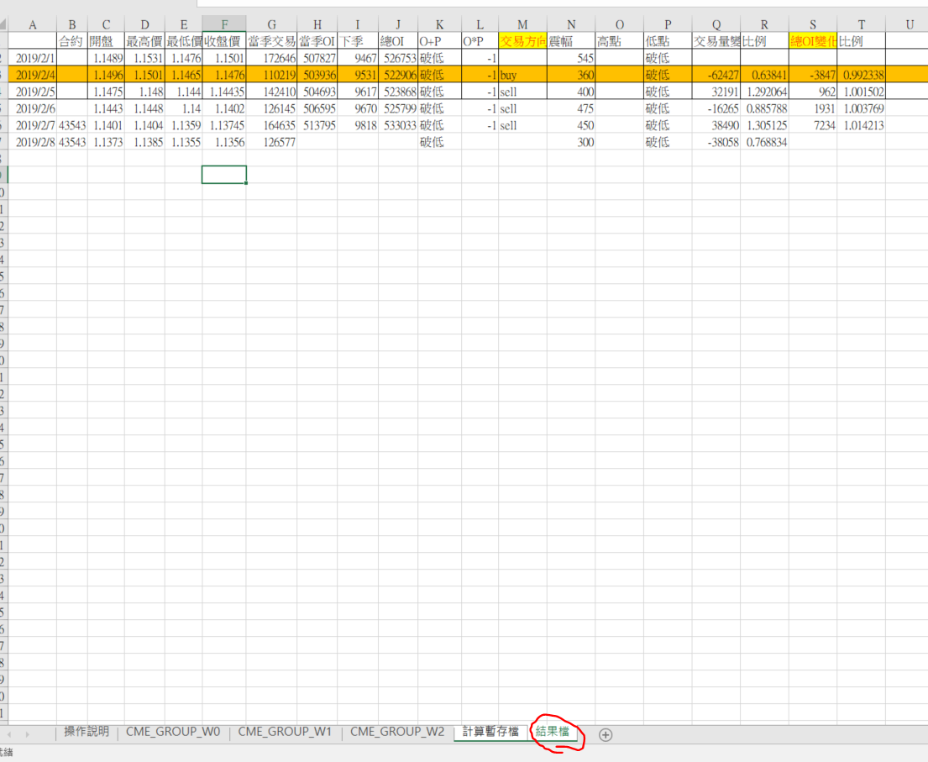
3 複製到結果檔 (只複製 "值")

